Mo hinh
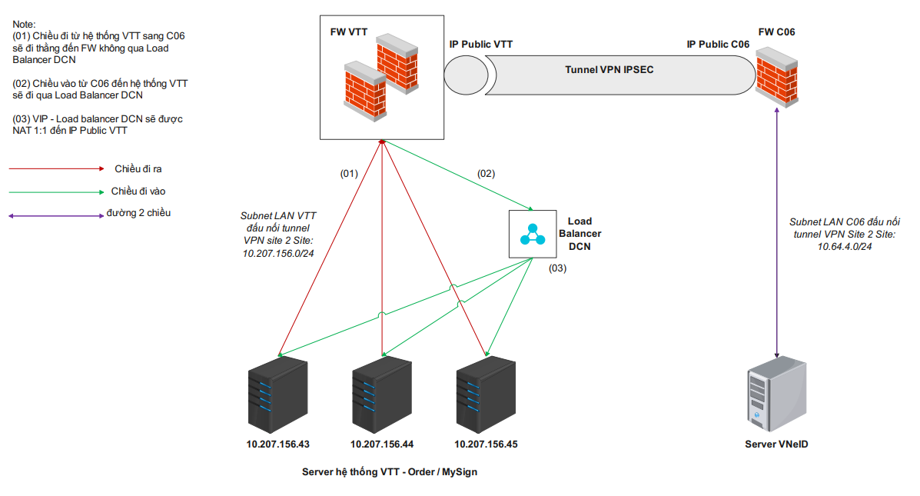
2.1 Mô hình Vật lý hệ thống

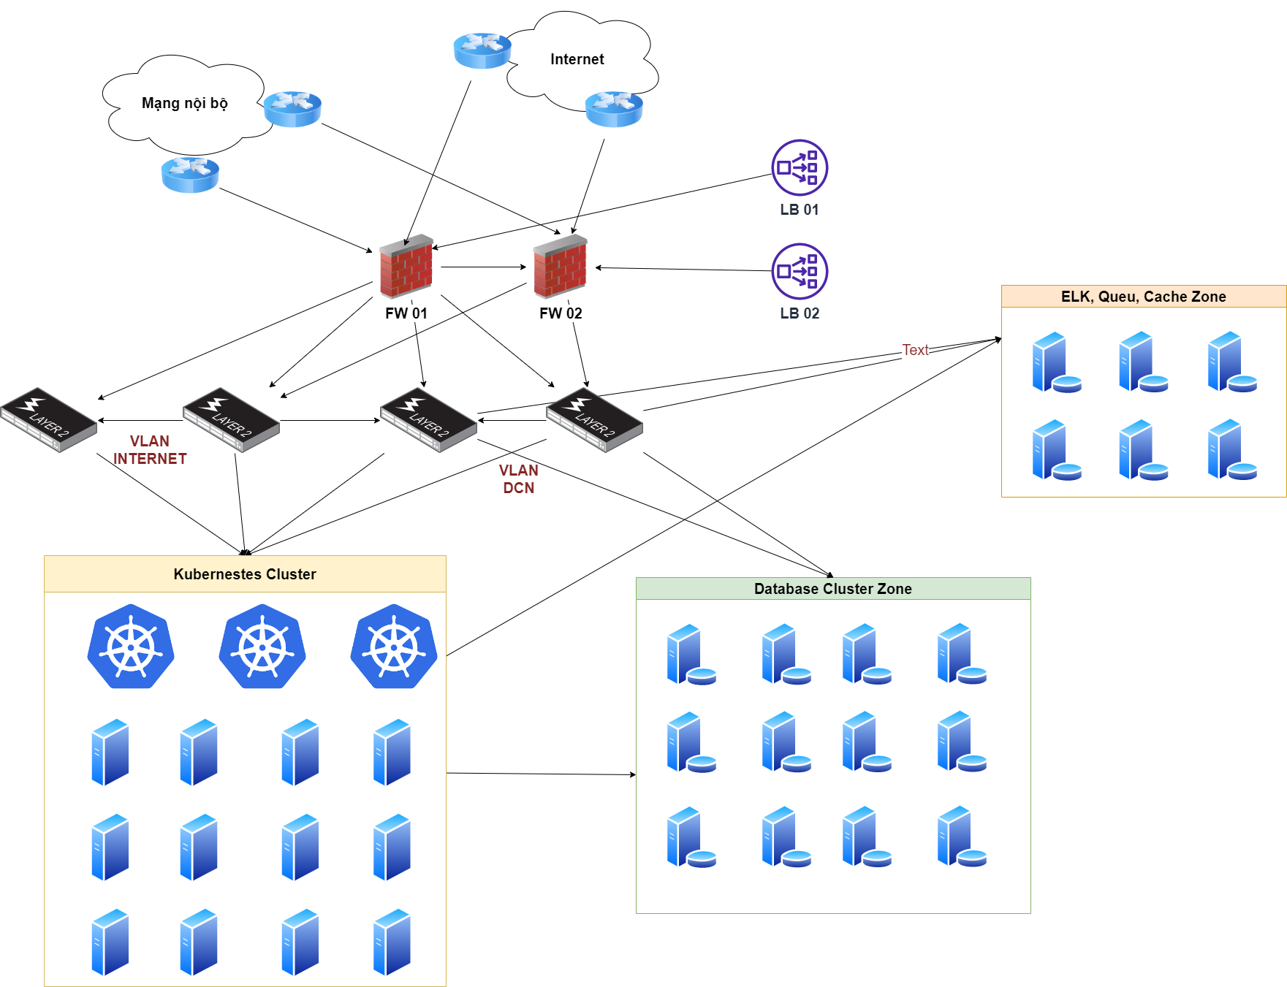

 | Mô hình Logic hệ thống

